Pantallas
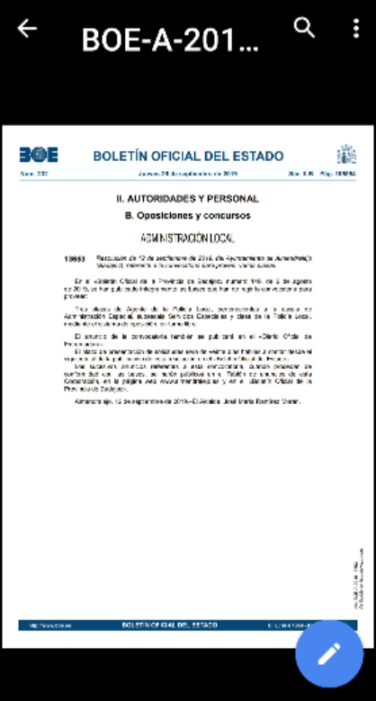
a1 Inicio | a2 Ayuda | a3 Ayuda general | a4 Preguntas frecuentes | a5 Detalle pregunta frecuente
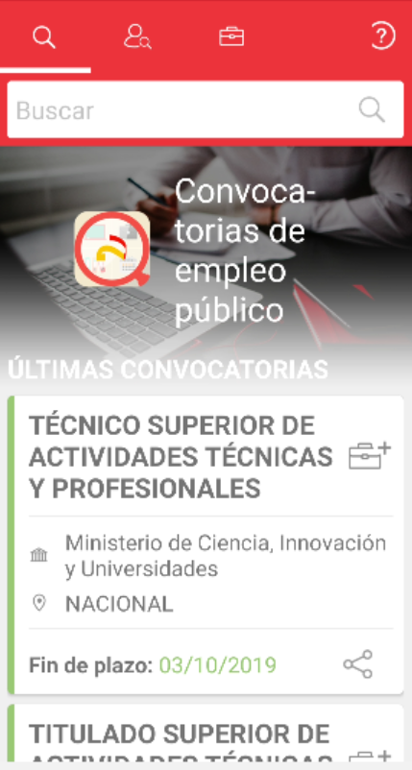 | 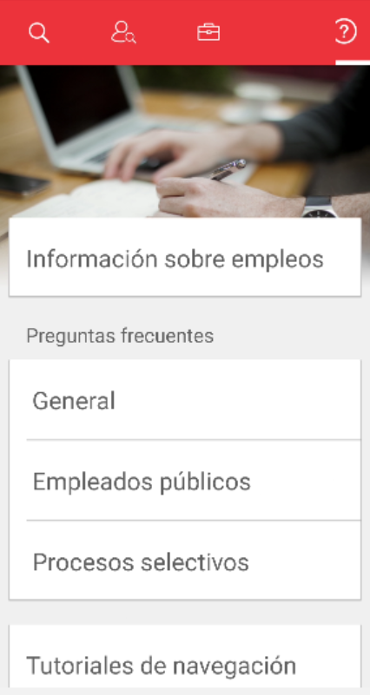 | 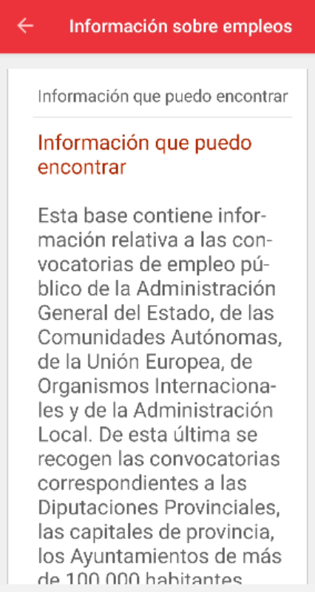 | 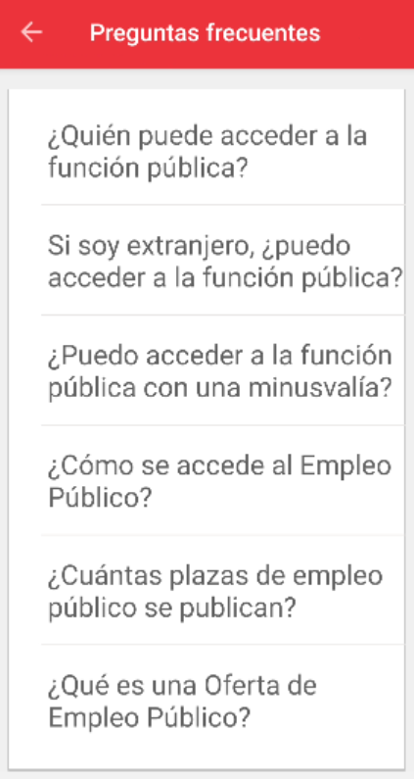 | 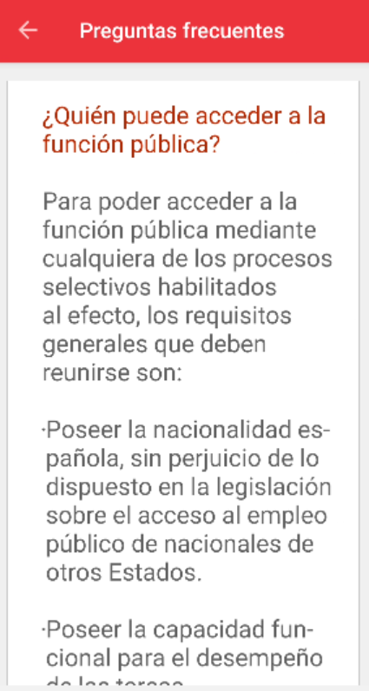
b1 Resultado búsqueda | b2 Recuperar búsqueda | b3 Recuperar convocatoria | b4 Detalle convocatoria | b5 Seguimiento convocatoria | b6 Modificar búsqueda | b7 Anular notificaciones búsqueda
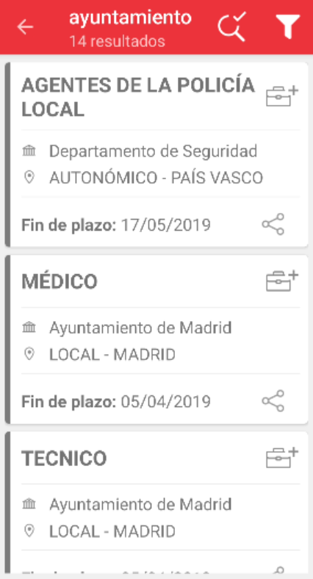 | 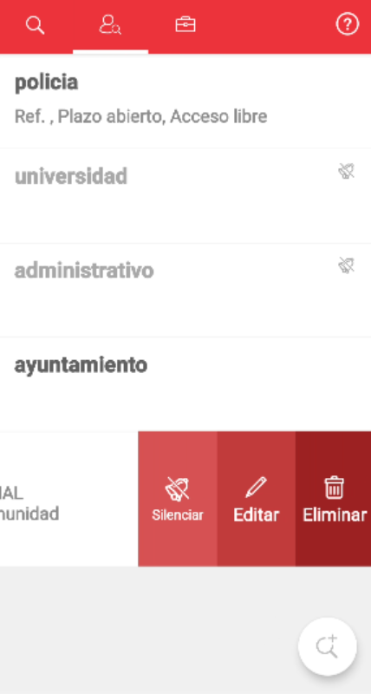 | 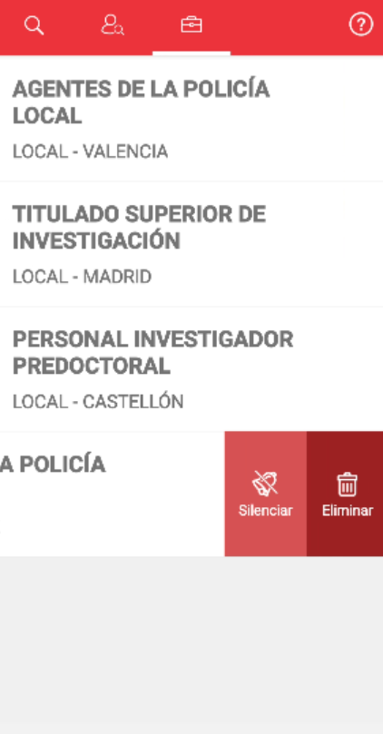 | 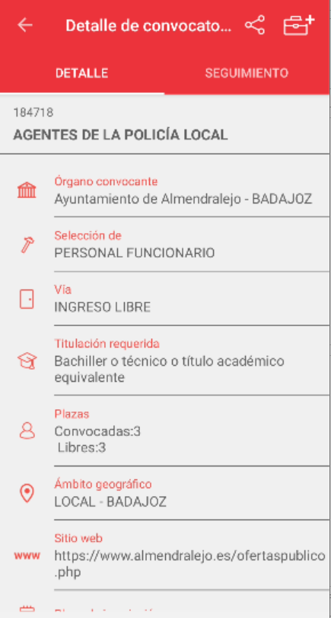 | 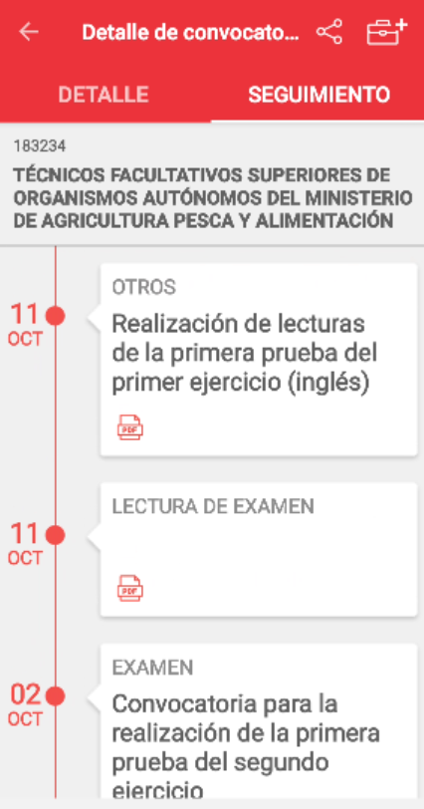 | 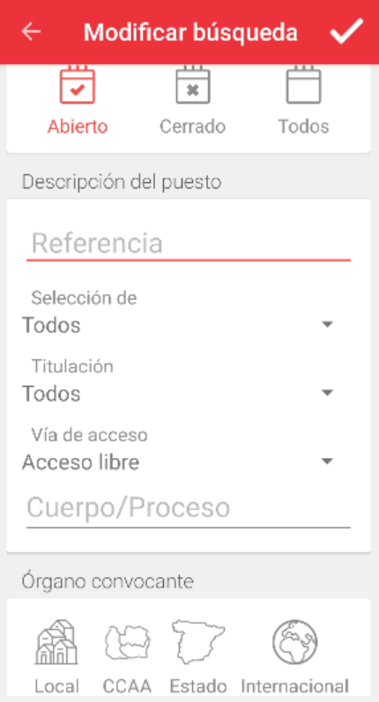 | 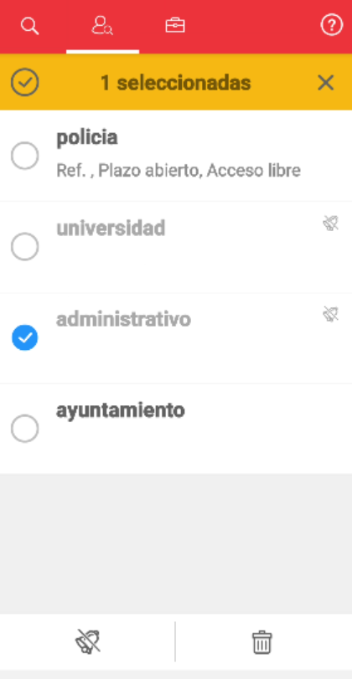
d1 Inicio tutorial | d2 Fin tutorial
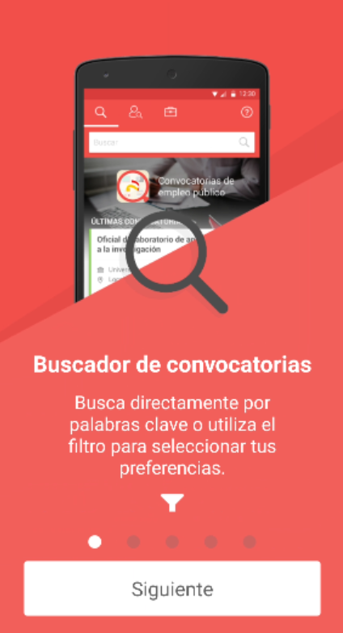 | 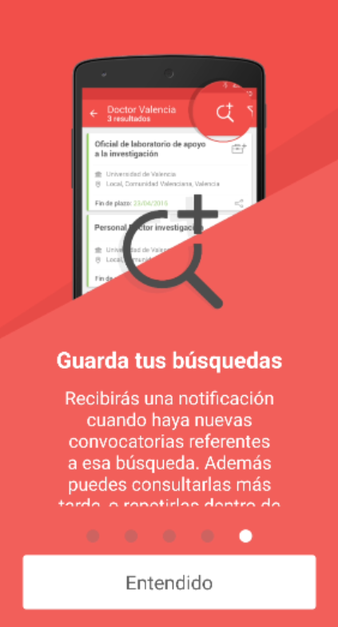
e1 Documento convocatoria
https://www.boe.es/boe/dias/2019/09/26/pdfs/BOE-A-2019-13653.pdf

